OLEIFICIO TOSCANO MORETTINI
Cliente | Customer |  |  |  |  |  | 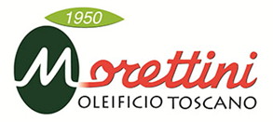
Indirizzo | Address
P.Iva | Vat | Bussiness N.
Minimo D'ordine | Minimum Order Quantity | 1 Pallet
Condizioni di Pagamento | Payment Conditions | 60 GG DATA FATTUTRA
Condizioni di Trasporto | Logistic Conditions | FCA Forwarder
Vettore | Forwarder
Tempo Evasione Ordine | Order Lead Time | 1 Settimana circa | Average 1 Week
Lingua Etichette | Labels Language
Export Manager | Alexandru Morocica | export@futura-fm.com +39 338 145 1467
Note | Remarks | Marketing Development and Budget to be agreed Spese e sviluppo marketing da concordare

FOTO | DESCRIZIONE PRODOTTO | CODICE PRODOTTO | SCADENZA | IMBALLO | PESO per UNITA | UNITA per CARTONE | CARTONI per STRATO | STRATI per PALLET | CARTONI per PALLET | UNITA' per PALLET | PREZZO U.M. | PREZZO L
FOTO | PRODUCT DESCRIPTION | PRODUCT CODE | SHELF LIFE | PACKAGING | WEIGHT per UNIT | UNIT per CARTOON | CARTOONS per LAYER | LAYERS per PALLET | CARTOONS per PALLET | UNITS per PALLET | PRICE S.U. | PRICE L
FOTO | DESCRIPTION DU PRODUIT | CODE PRODUIT | DATE LIMITE CONSUMATION | EMBALLAGE | POIDS par UNITÉ | UNITÉ par CARTON | CARTONS par COUCHE | COUCHES pour PALETTE | CARTONS par PALETTE | UNITE par PALETTE | PRIX U.M. | PRIX L
FOTO | PRODUKTBESCHREIBUNG | PRODUKTCODE | HALTBARKEITSDATUM | VERPACKUNG | GEWICHT pro EINHEIT | EINHEIT pro KARTON | KARTONS pro SCHICHT | SCHICHTEN pro PALETTE | KARTONS pro PALETTE | STÜCKE pro PALETTE | PREISE U.M. | PREISE L
FOTO | DESCRIPCIÓN DEL PRODUCTO | CÓDIGO PRODUCTO | FECHA LÍMITE | EMBALAJE | PESO por UNIDAD | UNIDAD por CAJA | CAJAS por CAPA | CAPAS por PALET | CAJAS por PALET | BOTILLAS por PALETA | PRECIO U.M. | PRECIO L
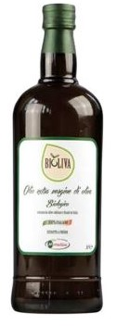 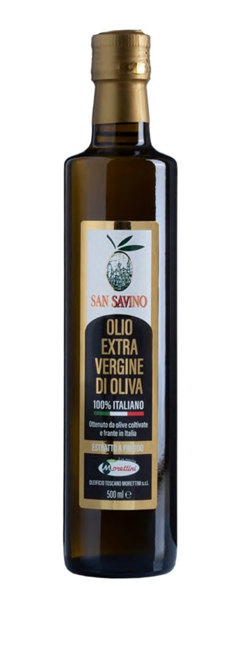 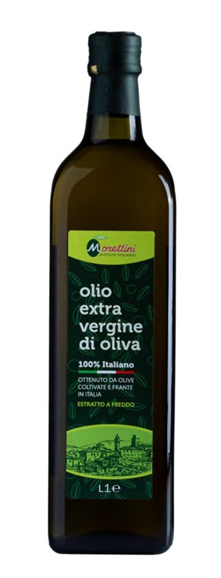 | DOP CHIANTI CLASSICO | CHIANTI CLASSICO PDO
 | DOP CHIANTI CLASSICO (tappo antirabbocco) CHIANTI CLASSICO PDO (anti-filling cap) | EX050DOPCHI | 18 mesi | bottiglia | 500 ml | 12 | 14 | 5 | 70 | 840 | 10.00 €
 | DOP CHIANTI CLASSICO | CHIANTI CLASSICO PDO
 | MONOCULTIVAR LECCINO BOTTIGLIA OLIENA DOP | EXO25LECCINO | 18 mesi | bottiglia | 250 ml | 12 | 19 | 6 | 114 | 1368 | 6.95 €
 | MONOCULTIVAR MORAIOLO BOTTIGLIA OLIENA DOP | EXO25MORAIOLO | 18 mesi | bottiglia | 250 ml | 12 | 19 | 6 | 114 | 1638 | 6.95 €
 | MONOCULTIVAR FRANTOIO BOTTIGLIA OLIENA DOP | EXO25FRANTOIO | 18 mesi | bottiglia | 250 ml | 12 | 19 | 6 | 114 | 1638 | 6.95 €
 | GRAND CRU COLTOFRANTO
 | COLTOFRANTO (tappo dop-gianco antirabbocco) COLTOFRANTO ((anti-filling cap dop-gianco) | EX050CF | 18 mesi | bottiglia olea DOP | 500 ml | 12 | 13 | 6 | 78 | 936 | 8.60 €
 | COLTOFRANTO (tappo dop-gianco antirabbocco) COLTOFRANTO ((anti-filling cap dop-gianco) | EX025CF | 18 mesi | bottiglia olea DOP | 250 ml | 12 | 19 | 6 | 114 | 1368 | 4.80 €
 | OLIO E.V.O IGP TOSCANO | TUSCAN PGI E.V.O. OIL
 | "MORETTINI IGP" LATTINA lt 5 "MORETTINI IGP" (anti-filling cap) | EX5LIGP | 18 mesi | latta | 5 lt | 4 | 11 | 5 | 55 | 220 | 65.00 € | 13.00 €
 | MORETTINI IGP (tappo antirabbocco) ''MORETTINI IGP'' (anti-filling cap) | EX1QIGP | 18 mesi | bottiglia marasca | 1 lt | 12 | 12 | 5 | 60 | 720 | 13.40 €
 | MORETTINI IGP (tappo antirabbocco) ''MORETTINI IGP'' (anti-filling cap) | EX075QIGP | 18 mesi | bottiglia marasca | 750 ml | 12 | 14 | 5 | 70 | 840 | 10.20 €
 | MORETTINI IGP (tappo antirabbocco) ''LA "MORETTINI IGP'' (anti-filling cap) | EX050QIGP | 18 mesi | bottiglia marasca | 500 ml | 12 | 21 | 5 | 105 | 1260 | 7.00 €
 | OLIO EXTRA VERGINE DI OLIVA " DEL GIUBILEO" ESTRATTO A FREDDO
 | "OLIO DEL GIUBILEO" (tappo dop-gianco antitrabocco) "OLIO DEL GIUBILEO" (anti-filling cap)) |  |  | bottiglia tonda | 500 ml | 12 |  |  |  |  | 5.90 €
 | OLIO E.V.O BIOLOGICO 100% ITALIANO | 100% ITALIA ORGANIC E.V.O OIL
 | BIOLIVA ORGANIC OLIVE OIL | EX5LITABIO | 18 mesi | latta | 5 lt | 4 | 11 | 5 | 55 | 220 | 43.00 € | 8.60 €
 | BIOLIVA ORGANIC OLIVE OIL | EX1TITABIO | 18 mesi | bottiglia tonda | 1 lt | 12 | 9 | 6 | 54 | 648 | 8.70 €
 | BIOLIVA (tappo antirabbocco) ORGANIC OLIVE OIL (anti-filling cap) | EX075QITABIO | 18 mesi | bottiglia marasca | 750 ml | 12 | 14 | 5 | 70 | 840 | 6.95 €
 | BIOLIVA (tappo antirabbocco) ORGANIC OLIVE OIL (anti-filling cap) | EX050QITABIO | 18 mesi | bottiglia marasca | 500 ml | 12 | 21 | 5 | 105 | 1260 | 4.80 €
 | BIOLIVA (tappo antirabbocco) ORGANIC OLIVE OIL (anti-filling cap) | EX025QITABIO | 18 mesi | bottiglia marasca | 250 ml | 24 | 16 | 5 | 80 | 1920 | 2.90 €
 | OLIO E.V.O SAN SAVINO 100% ITALIANO | 100% ITALIAN ''SAN SAVINO'' E.V.O OIL
 | OLIO E.V.O. SAN SAVINO ''SAN SAVINO'' E.V.O. OIL | EX5LSS | 18 mesi | latta | 5 lt | 4 | 11 | 5 | 55 | 220 | 42.00 € | 8.40 €
 | OLIO E.V.O. SAN SAVINO ''SAN SAVINO'' E.V.O. OIL | EX3LSS | 18 mesi | 18 mesi | 3 lt | 4 | 11 | 7 | 77 | 308 | 25.50 € | 8.50 €
 | OLIO E.V.O. SAN SAVINO (tappo antirabbocco) ''SAN SAVINO'' E.V.O. OIL (anti-filling cap) | EX1QSS | 18 mesi | bottiglia marasca | 1 lt | 12 | 12 | 4 | 48 | 576 | 8.70 €
 | OLIO E.V.O. SAN SAVINO (tappo antirabbocco) ''SAN SAVINO'' E.V.O. OIL (anti-filling cap) | EX075QSS | 18 mesi | bottiglia marasca | 750 ml | 12 | 14 | 5 | 70 | 840 | 6.80 €
 | OLIO E.V.O. SAN SAVINO (tappo antirabbocco) ''SAN SAVINO'' E.V.O. OIL (anti-filling cap) | EX50LSS | 18 mesi | latta | 500 ml | 12 |  |  |  |  | 5.00 €
 | OLIO E.V.O. SAN SAVINO (tappo antirabbocco) ''SAN SAVINO'' E.V.O. OIL (anti-filling cap) | EX050QSS | 18 mesi | bottiglia marasca | 500 ml | 12 | 21 | 5 | 105 | 1260 | 4.70 €
 | OLIO E.V.O. SAN SAVINO (tappo antirabbocco) ''SAN SAVINO'' E.V.O. OIL (anti-filling cap) | EXO25LSS | 18 MESI | latta | 250 ml | 24 |  |  |  |  | 3.10 €
 | OLIO E.V.O. SAN SAVINO (tappo antirabbocco) ''SAN SAVINO'' E.V.O. OIL (anti-filling cap) | EX025DOSS | 18 mesi | bottiglia dorica | 250 ml | 24 | 16 | 5 | 80 | 1920 | 2.80 €
 | OLIO E.V.O MORETTINI 100% ITALIANO | 100% ITALIAN ''MORETTINI'' E.V.O OIL
 | OLIO E.V.O MORETTINI ''MORETTINI'' E.V.O. OIL | EX5LMOR | 18 mesi | latta | 5 lt | 4 | 11 | 5 | 55 | 220 | 38.00 € | 7.60 €
 | OLIO E.V.O MORETTINI ''MORETTINI'' E.V.O. OIL | EX1TMOR | 18 mesi | bottiglia tonda | 1 lt | 12 | 9 | 6 | 54 | 648 | 7.70 €
 | OLIO E.V.O MORETTINI (tappo antitrabocco) ''MORETTINI'' E.V.O. OIL (anti-filling cap) | EX050QMOR | 18 mesi | bottiglia marasca | 500 ml | 12 | 21 | 5 | 105 | 1260 | 4.30 €
 | OLIO E.V.O MORETTINI (tappo antitrabocco) ''MORETTINI'' E.V.O. OIL (anti-filling cap) | EX025QIMOR | 18 mesi | bottiglia marasca | 250 ml | 24 | 16 | 5 | 80 | 1920 | 2.60 €
 | OLIO E.V.O ETRUSCO | ''ETRUSCO'' E.V.O OIL
 | OLIO E.V.O. ETRUSCO (tappo antitrbocco) ''ETRUSCO'' E.V.O. OIL (anti-filling cap) | EX5LCOMET | 18 mesi | latta | 5 lt | 4 | 11 | 5 | 55 | 220 | 27.50 € | 5.50 €
 | OLIO E.V.O. ETRUSCO (tappo antitrbocco) ''ETRUSCO'' E.V.O. OIL (anti-filling cap) | EX1TCOMET | 18 mesi | bottiglia | 1 lt | 12 | 9 | 6 | 54 | 648 | 5.60 €
 | OLIO E.V.O. ETRUSCO (tappo antitrbocco) ''ETRUSCO'' E.V.O. OIL (anti-filling cap) | EX050QCOMET | 18 mesi | bottiglia marasca | 500 ml | 12 | 21 | 5 | 105 | 1260 | 3.30 €
 | OLIO E.V.O. ETRUSCO (tappo antitrbocco) ''ETRUSCO'' E.V.O. OIL (anti-filling cap) | EX025QCOMET | 18 mesi | bottiglia marasca | 250 ml | 24 | 16 | 5 | 80 | 1920 | 2.10 €
 | OLIO E.V.O COLLINA | ''COLLINA'' E.V.O OIL
 | OLIO E.V.O. COLLINA ''COLLINA'' E.V.O. OIL | EX5LCO | 18 mesi | latta | 5 lt | 4 | 11 | 5 | 55 | 220 | 24.00 € | 4.80 €
 | OLIO E.V.O. COLLINA ''COLLINA'' E.V.O. OIL | EX1TCO | 18 mesi | bottiglia tonda | 1 lt | 12 | 9 | 6 | 54 | 648 | 4.90 €
 | OLIO DI OLIVA | OLIVE OIL
 | OLIO DI OLIVA OLIVE OIL | OL5LMOR | 18 mesi | latta | 5 lt | 4 | 11 | 5 | 55 | 220 | 21.50 € | 4.30 €
 | OLIO DI OLIVA OLIVE OIL | OL1TMOR | 18 mesi | bottiglia tonda | 1 lt | 12 | 9 | 6 | 54 | 648 | 4.40 €
 | OLIO DI SANSA | POMACE OIL
 | OLIO DI SANSA DI OLIVA OLIVE POMACE OIL | SA5L | 18 mesi | latta | 5 lt | 4 | 11 | 5 | 55 | 220 | 14.00 € | 2.80 €
 | OLIO DI SANSA DI OLIVA OLIVE POMACE OIL | SA1T | 18 mesi | bottiglia tonda | 1 lt | 12 | 9 | 6 | 54 | 648 | 3.20 €
 | OLIO E.V.O AROMATIZZATI | FLAVOURED E.V.O OIL
 | OLIO E.V.O. AROMATIZZATO AL TARTUFO TRUFFLE FLAVOURED E.V.O. OIL | TAB050Q | 18 mesi | bottiglia marasca | 500 ml | 12 | N.A. | N.A. | N.A. | N.A.
 | OLIO E.V.O. AROMATIZZATO AL TARTUFO TRUFFLE FLAVOURED E.V.O. OIL | TAN025DOR | 18 mesi | borttiglia marasca | 250 ml | 12 | 28 | 5 | 140 | 1680 | 2.90 €
 | OLIO E.V.O. AROMATIZZATO AL TARTUFO TRUFFLE FLAVOURED E.V.O. OIL | TAB010Q | 18 mesi | bottiglia | 100 ml | 12 | N.A. | N.A. | N.A. | N.A.
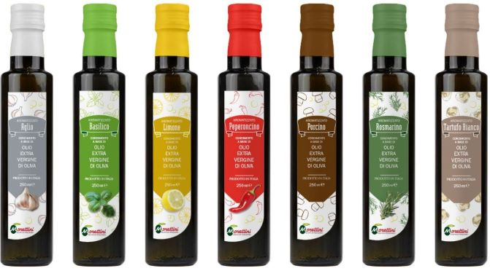
 | OLIO E.V.O. AROMATIZZATO AL PEPERONICINO CHILLI FLAVOURED E.V.O. OIL | PEP050Q | 18 mesi | bottiglia marasca | 500 ml | 12 | N.A. | N.A. | N.A. | N.A.
 | OLIO E.V.O. AROMATIZZATO AL PEPERONICINO CHILLI FLAVOURED E.V.O. OIL | PEP025DO | 18 mesi | bottiglia marasca | 250 ml | 12 | 28 | 5 | 140 | 1680 | 2.50 €
 | OLIO E.V.O. AROMATIZZATO AGLIO GARLIC FLAVOURED E.V.O. OIL | AG025DO | 18 mesi | bottiglia marasca | 250 ml | 12 | 28 | 5 | 140 | 1680 | 2.50 €
 | OLIO E.V.O. AROMATIZZATO AL PORCINO PORCINI MUSHROOMS FLAVOURED E.V.O. OIL | PO025DO | 18 mesi | bottiglia marasca | 250 ml | 12 | 28 | 5 | 140 | 1680 | 2.50 €
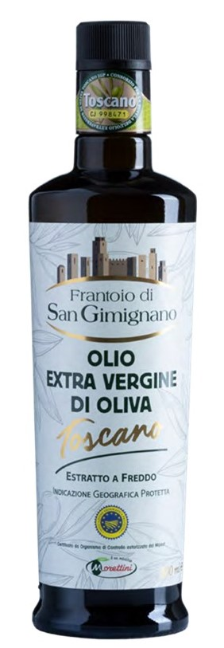
 | OLIO E.V.O. AROMATIZZATO AL LIMONE LEMON FLAVOURED E.V.O. OIL | LI025DO | 18 mesi | bottiglia marasca | 250ml | 12 | 28 | 5 | 140 | 1680 | 2.50 €
 | OLIO E.V.O. AROMATIZZATO AL BASILICO BASIL FLAVOURED E.V.O. OIL | BA025DO | 18 mesi | bottiglia marasca | 250 ml | 12 | 28 | 5 | 140 | 1680 | 2.50 €
 | OLIO E.V.O. AROMATIZZATO AL ROSMARINO ROSMARY FLAVOURED E.V.O. OIL | RO025DO | 18 mesi | bottiglia marasca | 250 ml | 12 | 28 | 5 | 140 | 1680 | 2.50 €
 | ARTICOLI FRANTOIO DI SAN GIMIGNANO

 | FRANTOIO DI SAN GIMIGNANO IGP TOSCANO ESTRATTO A FREDDO
 | "FRANTOIO DI SAN GIMIGNANO" LATTINA lt 5 | EX5LSG | 18 mesi | latta | 5 lt | 4 | 11 | 5 | 55 | 220 | 75.00 € | 15.00 €
 | "FRANTOIO DI SAN GIMIGNANO" (tappo dop-gianco antirabbocco) | EX050OSG | 18 mesi | olea dop | 500 ml | 12 | 28 | 5 | 140 | 1680 | 9.00 €
 | "FRANTOIO DI SAN GIMIGNANO" (tappo dop-gianco antirabbocco) | EX025OSG | 18 mesi | olea dop | 250 ml | 12 | 28 | 5 | 140 | 1680 | 5.70 €
 | FRANTOIO DI SAN GIMIGNANO "TORRE VERDE 72" 100% ITALIANO
 | "TORRE VERDE 72" | EX5LTORVER | 18 mesi | latta | 5 lt | 4 | 11 | 5 | 55 | 220 | 54.50 € | 10.90 €
 | "TORRE VERDE 72" | EX1RITORVER | 18 mesi | bottiglia rita | 1 lt | 12 | 9 | 6 | 54 | 648 | 11.10 €
 | "TORRE VERDE 72" (tappo dop-gianco antirabbocco) | EX050PRTORVER | 18 mesi | preziosa dop | 500 ml | 12 | 21 | 5 | 105 | 1260 | 6.90 €
 | "TORRE VERDE 72" (tappo dop-gianco antirabbocco) | EX025PRTORVER | 18 mesi | preziosa dop | 250 ml | 12 | 28 | 5 | 140 | 1680 | 4.30 €
 | ARTICOLI MARONI
 | OLIO EXTRA VERGINE DI OLIVA"IL CAMPO" 100% ITALIANO ESTRATTO A FREDDO
 | " IL CAMPO" (tappo antirabbocco) | EX1QCA | 18 mesi | bottiglia marasca | 1 lt | 12 | 12 | 4 | 48 | 576 | 8.70 €
 | " IL CAMPO" (tappo antirabbocco) | EX050QCA | 18 mesi | bottiglia marasca | 500 ml | 12 | 21 | 5 | 105 | 1260 | 4.70 €
 | OLIO EXTRA VERGINE DI OLIVA"MARONI" 100% ITALIANO ESTRATTO A FREDDO
 | " MARONI" | EX5LMAR | 18 mesi | latta | 5 lt | 4 | 11 | 5 | 55 | 220 | 38.00 € | 7.60 €
 | " MARONI" | EX1TMAR | 18 mesi | bottiglia tonda | 1 lt | 12 | 9 | 6 | 54 | 648 | 7.70 €
 | " MARONI" (tappo antirabbocco) | EX050QMAR | 18 mesi | bottiglia marasca | 500 ml | 12 | 21 | 5 | 105 | 1260 | 4.30 €
 | OLIO DI GIRASOLE | SUNFLOWER OIL
 | OLIO DI SEMI DI ARACHIDE PET lt 5 | AR5PET | 18 mesi | latta PET | 5 lt | 4 | 11 | 5 | 55 | 220 | 11.00 € | 2.20 €
 | OLIO DI SEMI DI ARACHIDE PET lt 1 | AR1PET | 18 mesi | latta PET | 1 lt | 12 | 9 | 6 | 54 | 648 | 2.20 €
 | OLIO DI SEMI DI MAIS PET lt 5 | MA5PET | 18 mesi | latta PET | 5 lt | 4 | 11 | 5 | 55 | 220 | 10.00 € | 2.00 €
 | OLIO DI SEMI DI MAIS PET lt 1 | MA1PET | 18 mesi | latta PET | 1 lt | 12 | 9 | 6 | 54 | 648 | 2.00 €
 | OLIO DI SEMI DI GIRASOLE ALTO OLEICO PET lt 5 | GIAO5PET | 18 mesi | latta PET | 5 lt | 4 | 11 | 5 | 55 | 220 | 9.50 € | 1.90 €
 | OLIO DI SEMI DI GIRASOLE PET lt 5 | GI5PET | 18 mesi | latta PET | 5 lt | 4 | 11 | 5 | 55 | 220 | 8.00 € | 1.60 €
 | OLIO DI SEMI DI GIRASOLE PET lt 1 | GI1PET | 18 mesi | latta PET | 1 lt | 12 | 9 | 6 | 54 | 648 | 1.60 €

